Лист1
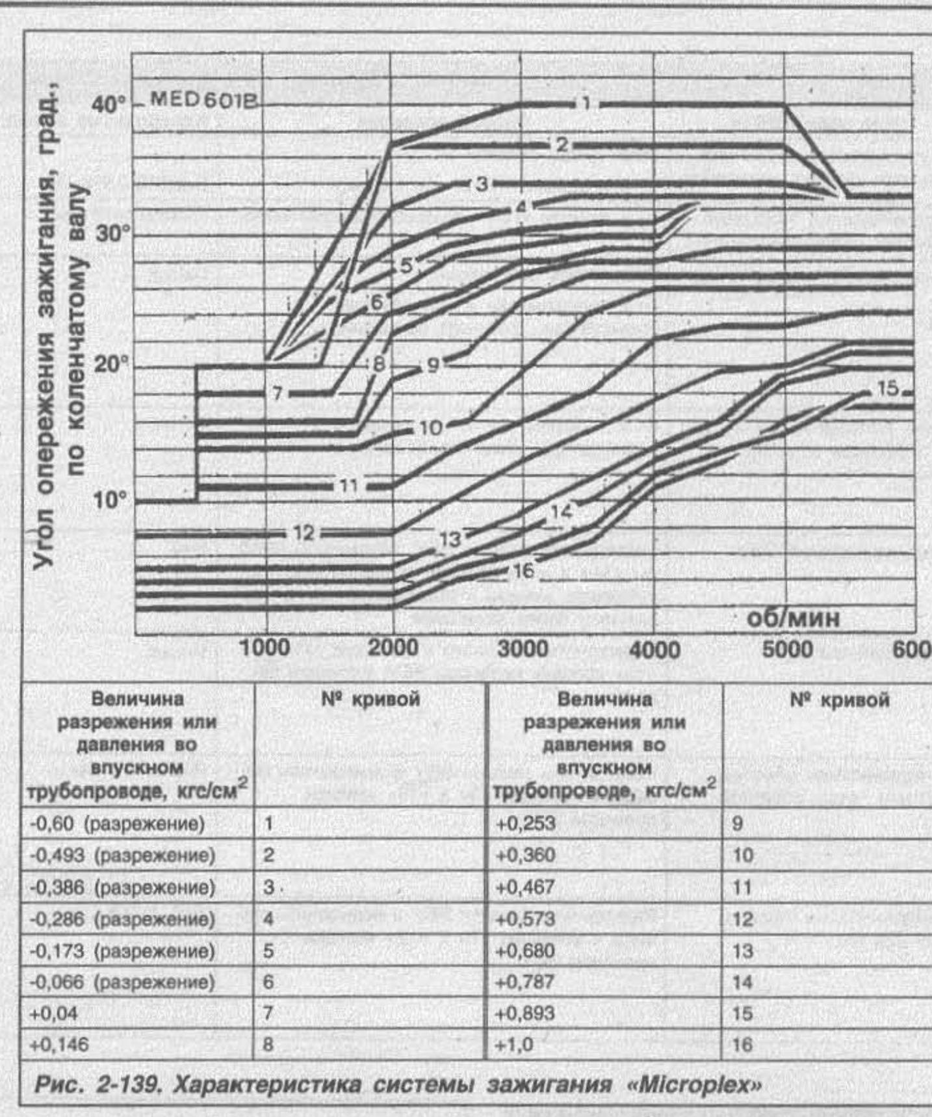
8 | 112000 | 10 | 14 | 16 | 16 | 22 | 24.5 | 27 | 28 | 28 | 29 | 29 | 29 | 29
7 | 102000 | 10 | 15 | 18 | 18 | 24 | 26 | 28 | 28.5 | 29 | 33 | 33 | 33 | 33
6 | 92000 | 10 | 16 | 20 | 23 | 25.5 | 28.5 | 29 | 30 | 30 | 33 | 33 | 33 | 33
5 | 81000 | 10 | 16 | 20 | 25 | 27.5 | 29.5 | 30.5 | 31 | 31 | 33 | 33 | 33 | 33
4 | 70000 | 10 | 16 | 20 | 24.5 | 29 | 31 | 32 | 33 | 33 | 33 | 33 | 33 | 33
3 | 60000 | 10 | 16 | 20 | 26 | 32 | 34 | 34 | 34 | 34 | 34 | 34 | 33 | 33
2 | 50000 | 10 | 16 | 20 | 28.5 | 37 | 37 | 37 | 37 | 37 | 37 | 37 | 33 | 33
1 | 40000 | 10 | 16 | 20 | 28.5 | 37 | 38.5 | 40 | 40 | 40 | 40 | 40 | 33 | 33
 |  | 0 | 500 | 1000 | 1500 | 2000 | 2500 | 3000 | 3500 | 4000 | 4500 | 5000 | 5500 | 6000

